Tölvuskráð
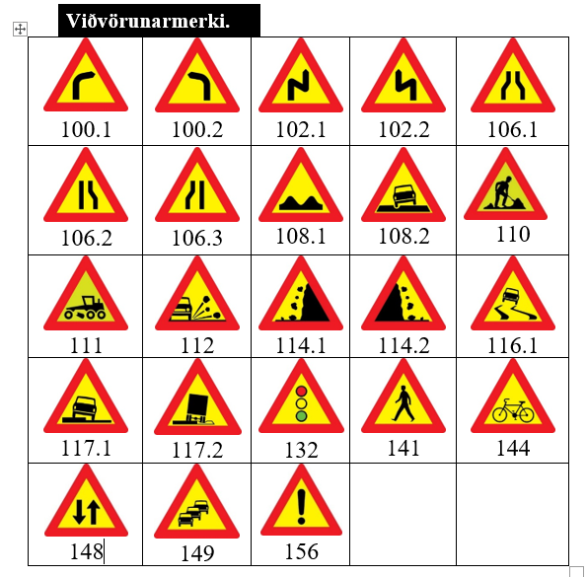
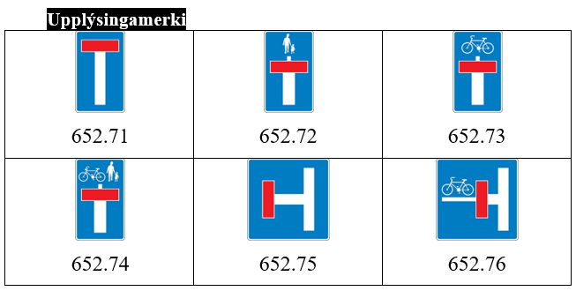
EYD-4302 Vettvangsúttekt á vinnusvæðamerkingum Útgáfa 2 |  |  |  |  |  | Myndir: | Talningar merkja
Heiti verks: |  |  |  |  |  |  | Þverslár | Alm. umferðarmerki | Viðvörunarljós | Upplýsingatöflur | Bráðabrigðamerki | Gátskildir | Keilur
Verktaki:
Vegur / kafli / stöð
Úttektarmaður: |  |  |  | Dags. úttektar
Eftirlitsm/umsjónarm. |  |  |  |  | Annað
Verkstj.
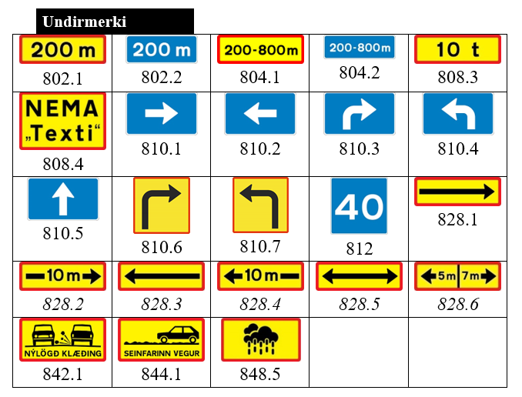
 |  | Ábm merk. / sími:
Stöð/mál | Merki |  | Merki | Athugasemd |  | Bil á milli
 | hægri |  | vinstri

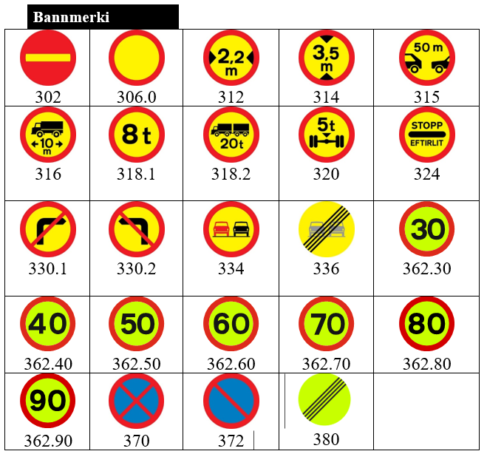
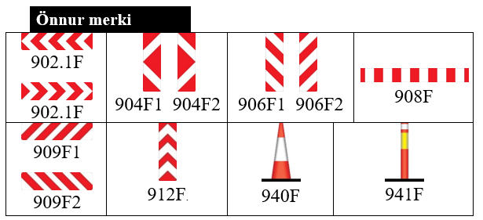

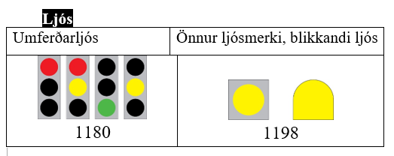

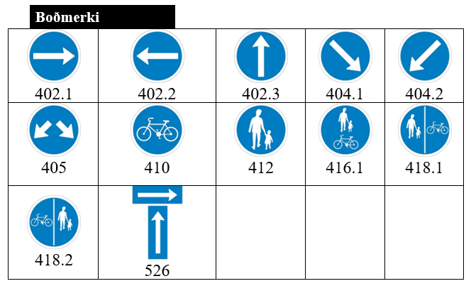
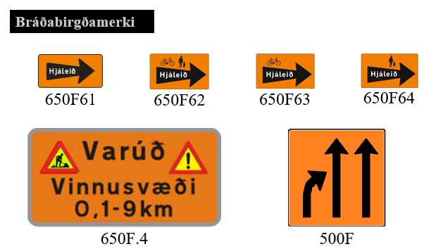

Aðrar athugasemdir: Tæki, ljósabúnaður, fatnaður ofl. |  |  |  |  |  |  | 0 | 0 | 0 | 0 | 0 | 0 | 0

Ábending:
Athugasemdir - samantekt. Fært á févítablað.
1
2
3
4

Merki
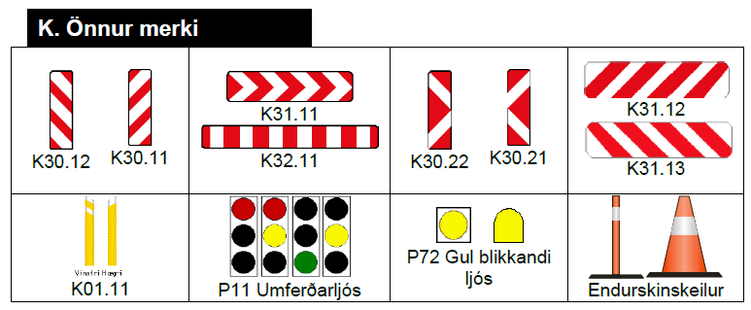

Úr reglum
2.6 Eftirlitsmaður merkinga | Tengill: | Reglur um vinnusvæðamerkingar júlí 2022

